초기기획서
교과목 명 : AI 3차 프로젝트​
초기 프로젝트 기획서 |  | 팀 명 : (사투리번역)
 |  | 팀 구 성 : 권순민(5a004),김구영(5a006),김민호(5a008),김진우(5a015), 이효준(5a040),김령현(5b005),송민규(5b022)
 |  | 작성일자 : 25.01.24
프로젝트명(주제) | 제주도 방언 사투리 번역
프로젝트 개요 | 1. 프로젝트 주제 선정 배경 및 목적 ●국내 언어 다양성으로 인한 소통 문제 대한민국 내 다양한 지역 사투리와 표준어 사이의 언어적 차이로 인한 의사소통 장벽 존재, 지역 간 이동 증가로 인한 사투리 사용자와 표준어 사용자 간 소통 문제 빈번 발생 ●세대 간 언어 격차 알파세대, MZ세대와 기성세대 간의 언어 사용 차이로 인한 세대 간 소통 문제 심화, 신조어, 줄임말 등 젊은 세대의 언어 사용 패턴이 기성세대와 큰 차이를 보임 ●국제화와 관광 산업 성장 K콘텐츠 산업성장으로 인한 외국인의 한국 로컬 지역 방문 증가, 그로 인해 사투리 이해의 필요성 증대 한국인의 해외 여행 시 현지 사투리로 인한 의사소통 어려움 발생 ●국내외 언어 장벽 해소 표준어와 사투리 간, 세대 간 언어 차이로 인한 소통 문제 해결 해외 여행 시 현지 사투리 이해를 돕는 번역 서비스 제공 ●문화적 이해 증진 사투리와 세대별 언어 사용을 통해 지역 문화와 세대 문화에 대한 이해 촉진 언어적 다양성을 보존하고 공유하는 플랫폼 역할 ●관광 산업 활성화 기여 외국인 관광객의 한국 로컬 지역 여행 편의성 증대 한국인의 해외 로컬 지역 여행 시 언어적 불편 해소 ●기술 혁신 및 시장 개척 사투리 및 세대별 언어 번역이라는 새로운 기술 영역 개척 국내외 시장에서 활용 가능한 혁신적 언어 솔루션 제공 ●세대 통합 촉진 알파세대, MZ세대, 기성세대 간의 언어적 이해를 돕는 도구 제공 세대 간 소통 증진을 통한 사회 통합 기여 ●언어 다양성 보존 사투리와 세대별 언어 특성을 디지털화하여 문화적 자산으로 보존 언어의 변화와 발전 과정을 기록하고 연구할 수 있는 데이터베이스 구축 2. 프로젝트 주제 컨셉 및 타겟 계층 컨셉: 사투리(제주어)와 표준어 간 양방향 음성 번역 서비스 제주도를 방문하는 국내 외 관광객 제주 문화에 관심 있는 일반 대중 대한민국 현지 로컬지역(제주도)를 여행 오는 외국인 관광객 표준어와 사투리로 인해 언어의 장벽을 이루는 대한민국 국민 해외(중국 등)로컬지역을 여행 갔을 때 현지 사투리로 인해 의사소통의 어려움을 겪는 관광객 3. 프로젝트의 특장점 및 유사 제품과의 차별점 ●기존 번역 기술의 한계 현존하는 번역 서비스들이 주로 표준어 위주로 개발되어 사투리 및 방언 번역에 한계 존재 세대 간 사용하는 언어의 차이를 반영하지 못하는 기존 번역 서비스의 한계 사투리로도 무리없이 의사소통이 가능하도록 -> 더 나아가 중국어 사투리 번역 -> 더 나아가 외국인들의 한국 로컬지역을 방문했을 때 알파세대와 MZ세대의 언어와 기성세대간의 의사소통 문제 해결 |  | 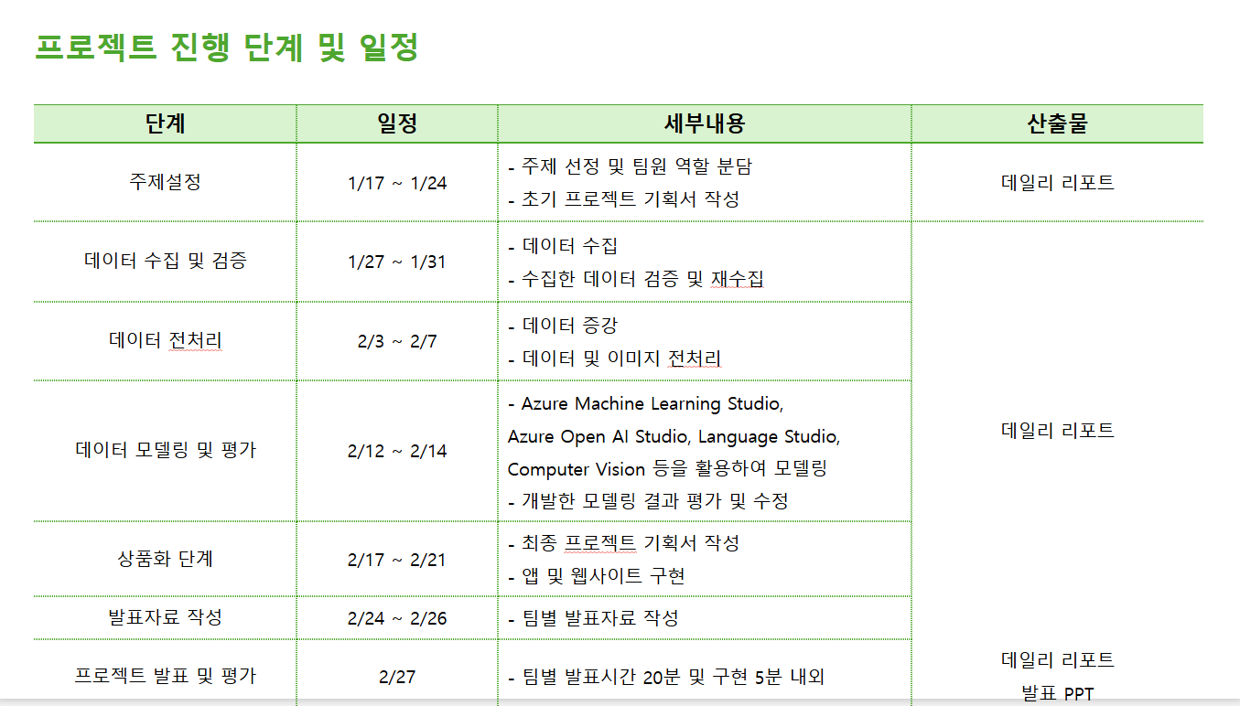

프로젝트 구현방법 및 운영계획 | 1. 서비스 차별화를 위한 구현 방법(활용 기술) 및 활용 방안 프롬프트 제작 데이터 수집 및 전처리 사투리를 STT로 입력받아 GPT로 출력 STT < = >TTS 코드통합 및 REST API UI/UX - Gradio PPT제작 발표 2. 팀 구성원 역할 분담 권순민(5a004), 김구영(5a006), 김민호(5a008), 김진우(5a015), 이효준(5a040), 김령현(5b005), 송민규(5b022)
기대효과 | 원활한 의사소통 , 제주도 관광산업 기대효과 제주 방언에 대한 이해 증진 및 제주 문화 보존 기여 제주 지역 주민과 관광객 간의 원활한 의사소통 촉진 AI 기반 방언 번역 기술의 발전 및 타 지역 방언으로의 확장 가능성 관광 산업 활성화 및 지역 경제 발전에 기여 언어 다양성 보존 및 문화적 가치 증진 이 프로젝트는 단순한 언어 번역을 넘어, 지역,세대 세계 를 아우르는 포괄적인 소통 플랫폼을 구축하는 것을 목표로 합니다. 이를 통해 국내외에서의 원활한 의사소통을 지원하고, 문화적 이해를 증진시키며, 세대 간 소통의 벽을 허물어 사회 통합에 기여하고자 합니다.
담당 주강사 의견

